Deckblatt
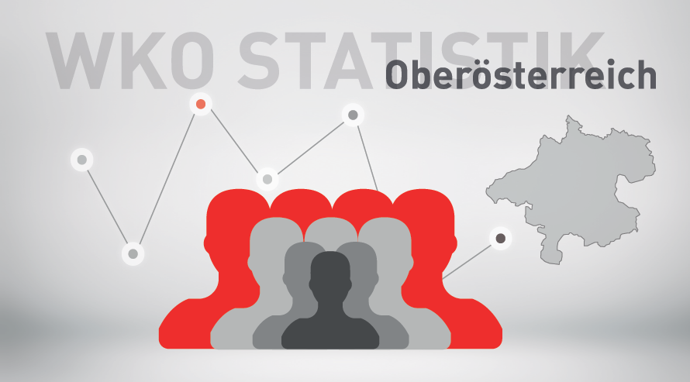

Mitgliederstatistik 1. Quartal 2025

